DB 테이블 명세
필드명 | 데이터 타입 | Null 허용 | 설명 | 예시 값
IndexKey | uniqueidentifier | X | 고유 식별자 | C9F3E1D8-9B8C-41E1-AE3F...
RID | nvarchar | ✔ | 센서 고유 ID | SENSOR_001
SensorType | nvarchar | ✔ | 센서 유형 코드 | 2
EventType | nvarchar | ✔ | 이벤트 유형 코드 | 2
X_Deg | float | ✔ | X축 각도 변위 | 1.52
Y_Deg | float | ✔ | Y축 각도 변위 | -0.32
Z_Deg | float | ✔ | Z축 각도 변위 | 0.12
X_MM | float | ✔ | X축 거리 변위 | 3.40
Y_MM | float | ✔ | Y축 거리 변위 | -1.75
Z_MM | float | ✔ | Z축 거리 변위 | 0.00
BatteryVoltage | float | ✔ | 배터리 전압 | 3.7
BatteryLevel | float | ✔ | 배터리 잔량 | 85.5
Latitude | float | ✔ | 위도 | 37.5665
Longitude | float | ✔ | 경도 | 126.9780
CreateAt | datetimeoffset | ✔ | 수집 시간 (KST) | 2025-07-04 15:00:00 +09:00

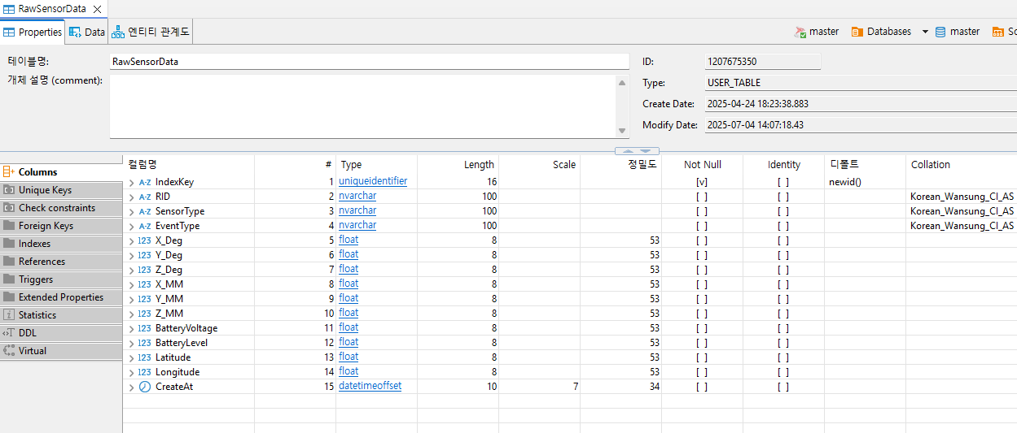

 |  |  | < 실제 DB Columns>


 |  |  | < POST /api/sensor로 넣었던 예시 데이터 >

